상품제안서
시크론 프리미엄 슬림 초경량 UV 우양산 | 상품코드: S48306

 |  |  |  |  |  |  | 02-713-8555 | www.synergygift.co.kr
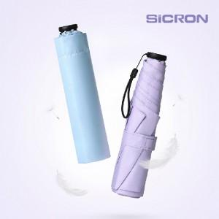 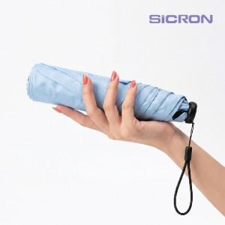 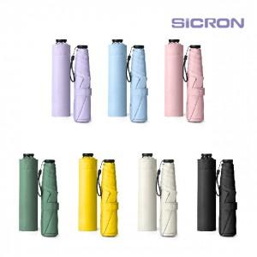

【상세/제작정보】

【인쇄/포장옵션】 | [손잡이] 레이저, [파우치] 풀칼라, [스트랩] 풀칼라 / 포장지포장

【공급단가】 | 수량 | 50~ | 100~ | 300~ | 1,000~ | 3,000~
*VAT별도 | 단가 | 9,170원 | 8,890원 | 8,470원 | 8,190원 | 7,770원

【상품 URL】 | https://www.synergygift.co.kr:443/src/goods_detail.php?gdno=48306

